상품제안서
자개프리미엄볼펜골드+청자상감운학문자개USB | 상품코드: S46489

 |  |  |  |  |  |  | 02-713-8555 | www.synergygift.co.kr
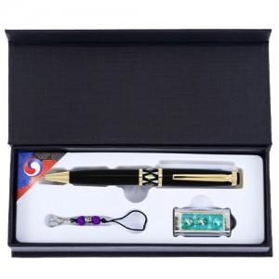

【상세/제작정보】

【인쇄/포장옵션】 | 레이저 볼펜+USB 세트당 / 전통무늬포장지

【공급단가】 | 수량 | 20~ | 100~ | 300~ | 500~ | 1,000~
*VAT별도 | 8GB | 23,930원 | 23,000원 | 21,870원 | 21,310원 | 20,940원
 | 16GB | 26,490원 | 25,460원 | 24,210원 | 23,590원 | 23,180원
 | 32GB | 29,050원 | 27,920원 | 26,550원 | 25,870원 | 25,420원
 | 64GB | 31,610원 | 30,380원 | 28,890원 | 28,150원 | 27,660원

【상품 URL】 | https://www.synergygift.co.kr:443/src/goods_detail.php?gdno=46489

